五步法分析（Ⅰ）D4-
致同会计师事务所
五步法分析（一）识别与客户订立的合同
被审计单位： |  |  | 编制人： |  | 编制日期： |  | 索引号： | D4-
会计期间：202X年度 |  |  | 复核人： |  | 复核日期： |  | 页次：
一、审计目标：
评价合同是否成立，合同合并的处理是否正确（若适用），合同变更的会计处理是否正确（若涉及）。
二、审计过程：
1.合同成立的条件
合同成立的条件（需同时满足） |  | 说明 |  | 注意事项 |  | 审计证据及合同分析 |  | 索引
（1）合同各方已批准该合同并承诺将履行各自义务 |  |  |  | 交易是否经过了合同各方的内部审批流程，是否合法有效
（2）该合同明确了合同各方与所转让商品或提供劳务相关的权利和义务 |  | 合同约定的权利和义务是否具有法律约束力 |  | 各方的权利是否与一般商业惯例一致
（3）该合同有明确的与所转让商品或提供劳务相关的支付条款 |  |  |  | 支付条款是否与一般商业惯例及合同各方实务惯例一致
（4）该合同具有商业实质 |  | 即履行该合同将改变企业未来现金流量的风险、时间分布或金额 |  | 没有商业实质的非货币性资产交换，不确认收入 |  |  |  |  | 关于商业实质，应按照《企业会计准则第7 号——非货币性资产交换》的有关规定进行判断。
（5）企业因向客户转让商品或提供劳务而有权取得的对价很可能收回 |  | 考虑客户支付对价金额的财务能力和支付对价的意图 |  | 信用风险不影响收入金额的计量 |  |  |  |  | 在后续期间，客户的信用风险显著升高，企业需要评估其在未来向客户转让剩余商品而有权取得的对价是否很可能收回，如果不能满足很可能收回的条件，则该合同自此开始不再满足合同成立的相关条件，应当停止确认收入（但是，不应调整此前已经确认的收入）。
结 论
注：在合同开始日（通常是指合同生效日）进行评估。有迹象表明相关事实和情况发生重大变化的（如客户的信用风险显著升高），重新进行评估。

2.合同不成立（不能同时满足合同成立的5项条件） |  |  |  | 是否适用 | 是
项目 |  |  | 说明 |  | 分析 | 审计证据 |  | 索引
（1.1）是否不再负有向客户转让商品的剩余义务？ |  |  | 例如，合同已完成或取消 |  | 是 | 撤销协议
（1.2）己向客户收取的对价无需退回？ |  |  | 包括全部或部分对价 |  | 否 | 撤销协议、往来询证函
（2）合同已终止且客户支付的对价无需退回？ |  |  | 当主体停止向客户转让已承诺的商品或服务时，合同即被终止 |  | 否 | 终止协议、往来询证函
结 论 |  | 应当将已收取的对价作为负债进行会计处理（该负债代表了企业在未来向客户转让商品或者支付退款的义务） |  |  |  |  |  |  | 企业向客户收取无需退回的对价的，应当在已经将该部分对价所对应的商品的控制权转移给客户，并且已经停止向客户转让额外的商品，也不再负有此类义务时；或者，相关合同已经终止时，将该部分对价确认为收入。

3.合同的合并 |  |  |  | 是否适用 | 否
条件 |  |  | 说明 |  | 注意事项 | 合同分析 |  | 索引
与同一客户（或该客户的关联方）同时订立或在相近时间内先后订立的两份或多份合同 |  |  | 这些安排是同时或者在考虑了彼此影响的情况下订立的 |  | 在对合同的一部分进行会计处理时，会优先采用更为具体的准则
满足条件之一时 | （1）该两份或多份合同基于同一商业目的而订立并构成一揽子交易 |  | 这些安排整体才能达成一项完整的商业结果
 | （2）该两份或多份合同中的一份合同的对价金额取决于其他合同的定价或履行情况 |  | 一项安排的发生或定价取决于其他至少一项安排的发生或定价
 | （3）该两份或多份合同中所承诺的商品或服务（或每份合同中所承诺的部分商品或服务）构成单项履约义务 |  | 履约义务，是指合同中企业向客户转让可明确区分商品的承诺 |  | 本身能够明确区分及在基于相关合同进行考虑时可明确区分
结 论

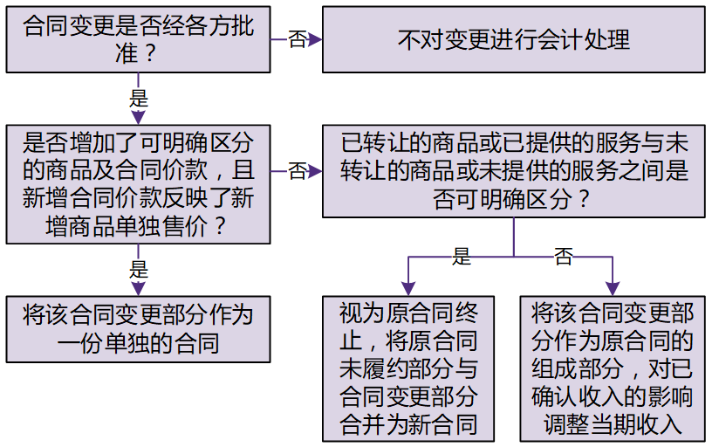
4.合同变更（经合同各方批准对原合同范围或价格作出的变更）
项目 |  | 说明 |  |  | 分析 | 审计证据 |  | 索引
（1.1）合同变更增加了可明确区分的商品及合同价款？ |  | 可明确区分：客户能够从该商品本身或从该商品与其他易于获得资源一起使用中受益；与合同中其他承诺可单独区分 |  |  | 是 | 补充协议/合同变更单
（1.2）新增合同价款反映了新增商品单独售价？ |  | 应当考虑为反映该特定合同的具体情况而对新增商品价格所做的适当调整 |  |  | 否 | 补充协议/合同变更单
（2）在合同变更日已转让的商品或已提供的服务与未转让的商品或未提供的服务之间可明确区分？ |  | 未转让的商品既包括原合同中尚未转让的商品，也包括合同变更新增的商品 |  |  | 是
结 论 |  | 视为原合同终止，同时，将原合同未履约部分与合同变更部分合并为新合同进行会计处理
注：合同各方巳批准合同范围变更，但尚未确定相应价格变动的，企业应当按照收入准则有关可变对价的规定对合同变更所导致的交易价格变动进行估计。

三、审计说明：

四、审计结论：

提示：当企业与客户之间的合同同时满足合同成立的五项条件时，企业应当在客户取得相关商品控制权时确认收入。

五步法分析（Ⅲ）D4-
致同会计师事务所
五步法分析（三）确定交易价格
被审计单位： |  |  | 编制人： |  | 编制日期： |  | 索引号： | D4-
会计期间：202X年度 |  |  | 复核人： |  | 复核日期： |  | 页次：
一、审计目标：
确定交易价格——企业因向客户转让商品而预期有权收取的对价金额，是否正确。
二、审计过程：
1.1 可变对价
项目 | 说明 |  |  | 注意事项 |  | 审计证据及合同分析 |  | 索引
（1）合同所承诺的对价包括可变金额 | 对价金额可能因折扣、回扣、退款、抵免、价格折让、激励措施、业绩奖金、罚款、索赔或其他类似项目而改变 |  |  | 企业有权收取的对价金额，将根据一项或多项或有事项的发生有所不同的情况，也属于可变对价的情形，如产品销售附带退货权
（2）根据企业已公开宣布的政策、特定声明或者以往的习惯做法等，客户能够合理预期企业将会接受低于合同约定的对价金额 | 即企业会以折扣、返利等形式提供价格折让
（3）其他相关事实和情况表明，企业在与客户签订合同时即打算向客户提供价格折让 | 例如，企业与一新客户签订合同，虽然企业没有对该客户销售给予折扣的历史经验，但是，根据企业拓展客户关系的战略安排，企业愿意接受低于合同约定的价格
可变对价最佳估计数的确定
（1）期望值（一系列可能发生的对价金额的概率加权金额的总和） | 如果企业拥有大量具有类似特征的合同，企业据此估计合同可能产生多个结果时，按照期望值估计可变对价金额通常是恰当的。 |  |  | 并非一项“自由选择”，具体取决于主体预计哪一种方法能更好地预测其有权获得的对价金额。 通常情况下，企业在估计可变对价金额时使用的信息，应当与其在对相关商品进行投标或定价时所使用的信息一致。
（2）最可能发生金额（一系列可能发生的对价金额中最可能发生的单一金额，即合同最可能产生的单一结果） | 当合同仅有两个可能结果(例如，企业能够达到或不能达到某业绩奖金目标)时，按照最可能发生金额估计可变对价金额可能是恰当的。
可变对价估计的限制
包含可变对价的交易价格，应当不超过在相关不确定性消除时累计已确认收入极可能不会发生重大转回的金额 | 应当同时考虑收入转回的可能性及转回金额的比重。 应当评估可能发生的收入转回金额相对于合同总对价（包括固定对价和可变对价）而言的比重 |  |  | “极可能”是一个比较高的门槛，其发生的概率应远高于“很可能（即，可能性超过50%）”，但不要求达到“基本确定（即，可能性超过95%）” |  | 详见下述1.2 |  |  | 将可变对价计入交易价格的限制条件不适用于企业向客户授予知识产权许可并约定按客户实际销售或使用情况收取特许权使用费的情况。
结 论

1.2 导致收入转回的可能性增强或转回金额比重增加的因素
情形 |  |  | 说明 |  | 分析 | 审计证据 |  | 索引
（1）对价金额极易受到企业影响范围之外的因素影响 |  |  | 例如市场波动性、第三方的判断或行动、天气状况、已承诺商品存在较高的陈旧过时风险等 |  | 否
（2）对价金额的不确定性预计在较长时期内无法消除 |  |  |  |  | 否
（3）企业对类似合同的经验（或其他证据）有限，或者相关经验（或其他证据）的预测价值有限 |  |  |  |  | 否
（4）企业在以往实务中对于类似情况下的类似合同，或曾提供了多种不同程度的价格折扣，或曾给予不同的付款条件 |  |  |  |  | 否
（5）合同有多种可能的对价金额，且这些对价金额分布非常广泛 |  |  |  |  | 否
结 论 |  | 累计己确认的收入金额极可能不会发生重大转回
注：每一资产负债表日，企业应当重新估计可变对价金额（包括重新评估对可变对价的估计是否受到限制），以如实反映报告期末存在的情况
以及报告期内发生的情况变化。

2.1 重大融资成分
项目 | 说明 |  |  | 注意事项 |  | 审计证据及合同分析 |  | 索引
各方以在合同中明确（或者以隐含的方式）约定的付款时间为客户或企业就转让商品的交易提供了重大融资利益 | 在确定交易价格时，应当对己承诺的对价金额作出调整，以剔除货币时间价值的影响。 |  |  | 应当按照假定客户在取得商品控制权时即以现金支付的应付金额（即，现销价格）确定交易价格
（1）已承诺的对价金额与已承诺商品的现销价格之间的差额 | 如果企业（或其他企业）在销售相同商品时，不同的付款时间会导致销售价格有所差别，则通常表明各方知晓合同中包含了融资成分
（2）企业将承诺的商品转让给客户与客户支付相关款项之间的预计时间间隔和相应的市场现行利率的共同影响 | 尽管向客户转让商品与客户支付相关款项之间的时间间隔并非决定性因素，但是，该时间间隔与现行利率两者的共同影响可能提供了是否存在重大融资利益的明显迹象 |  |  | 如果在合同开始日，企业预计客户取得商品控制权与客户支付价款间隔不超过一年的，可以不考虑合同中存在的重大融资成分 |  |  |  |  | 企业应当对类似情形下的类似合同一致地应用一简化处理方法
表明不包含重大融资成分的因素（任一）
（1）客户就商品支付了预付款，且可以自行决定这些商品的转让时间 | 例如，企业向客户出售其发行的储值卡，客户可随时到该企业持卡购物；再如，企业向客户授予奖励积分，客户可随时到该企业兑换这些积分等
（2）客户承诺支付的对价中有相当大的部分是可变的，该对价金额或付款时间取决于某一未来事项是否发生，且该事项实质上不受客户或企业控制 | 例如，按照实际销售量收取的特许权使用费 |  |  | 此类付款条款的主要目的可能是就商品或服务的价值向各方提供保证，而非为客户提供重大融资。
（3）合同承诺的对价金额与现销价格之间的差额是由于向客户或企业提供融资利益以外的其他原因所导致的，且这一差额与产生该差额的原因是相称的 | 例如，合同约定的支付条款是为了向企业或客户提供保护，以防止另一方未能依照合同充分履行其部分或全部义务 |  |  | 此类付款条款的主要目的可能是就主体将依照合同圆满完成其履约义务向客户提供保证，而非向客户或主体提供融资。
结 论

2.2 重大融资成分的折现率 |  |  |  | 是否适用 | 是
情形 |  |  | 说明 |  | 折现率 | 现销价格 | 合同名义金额 | 时间差（年）
（1）使用主体与客户在合同开始时进行的单独融资交易所反映的折现率。 |  |  | 该折现率反映合同中取得融资一方的信用特征以及客户或主体提供的担保品或抵押（包括合同所转让的资产）
（2）使用将合同对价的名义金额折现为商品现销价格的折现率——内含利率 |  |  | 4000000 |  | 6.00% | 4,000,000.00 | 4,494,400.00 | 2 | CAS下为简化处理，指南建议先以现销价格确定收入金额，再将该金额与合同对价金额的差异作为融资成分处理。
现销价格与合同承诺的对价金额之间的差额，在合同期间内采用实际利率法摊销
项目 |  |  | 说明 |  | XX合同 |  |  | 索引
合同资产（或应收款项）/合同负债 |  |  | 期初余额 |  | 4,000,000.00 |  |  |  | 只有在确认了合同资产(或应收款项)和合同负债时，才应当分别确认相应的利息收入和利息支出
折现率 |  |  |  |  | 6.00%
利息收入/利息支出 |  |  | 第一年 |  | 240,000.00 |  |  |  | 企业在编制利润表时，应当将合同中存在的重大融资成分的影响(即，利息收入和利息支出)与按照本准则确认的收入区分开来，分别列示
 |  |  | 第二年 |  | 254,400.00

注：在合同开始后，主体不应就利率或其他情况（如，客户的信用风险评估结果）的变化更新折现率。

3.代第三方收取的款项
项目 | 说明 |  |  | 注意事项 |  | 审计证据及合同分析 |  | 索引
增值税 | 公司销售储值卡收取的款项中，仅商品价款部分代表公司已收客户对价而应向客户转让商品的义务，应当确认合同负债，其中增值税部分，因不符合合同负债的定义，不应确认为合同负债 |  |  | 合同负债不包括增值税。 估计的储值卡款项中的增值税部分应确认为“应交税费——待转销项税额”（在资产负债表中的“其他流动负债”或“其他非流动负债”项目列示） |  |  |  |  | 参考《收入准则应用案例——合同负债（涉及不同增值税率的储值卡）》
代客户收取的款项 | 作为代理人时，仅佣金部分代表公司已收客户对价而应在未来作为代理人提供代理服务的义务，应当确认合同负债。 |  |  | 合同负债不包括代客户收取的款项。 公司代客户收取的款项，作为其他应付款 |  |  |  |  | 参考《收入准则应用案例——合同负债（电商平台预售购物卡）》
结 论
注：企业代第三方收取的款项（例如增值税）以及企业预期将退还给客户的款项，应当作为负债进行会计处理，不计入交易价格。

4.非现金对价 |  |  |  | 是否适用 | 否
项目 | 说明 |  |  | 注意事项 |  | 审计证据及合同分析 |  | 索引
向客户收取的对价是非现金形式时，如实物资产、无形资产、股权、客户提供的广告服务等 | 通常应当按照非现金对价在合同开始日的公允价值确定交易价格 |  |  | 企业以存货换取客户的固定资产、无形资产等的，按照本准则的规定进行会计处理。 合同开始日后，非现金对价的公允价值因对价形式而发生变动的，该变动金额不应计入交易价格 |  |  |  |  | 合同开始日后，非现金对价的公允价值因对价形式以外的原因而发生变动的，应当作为可变对价，按照与计入交易价格的可变对价金额的限制条件相关的规定进行处理
 | 非现金对价公允价值不能合理估计的，应当参照其承诺向客户转让商品的单独售价间接确定交易价格
企业在向客户转让商品的同时，如果客户向企业投入材料、设备或人工等商品，以协助企业履行合同 | 企业应当评估其是否取得了对这些商品的控制权，取得这些商品控制权的，企业应当将这些商品作为从客户收取的非现金对价进行会计处理
结 论

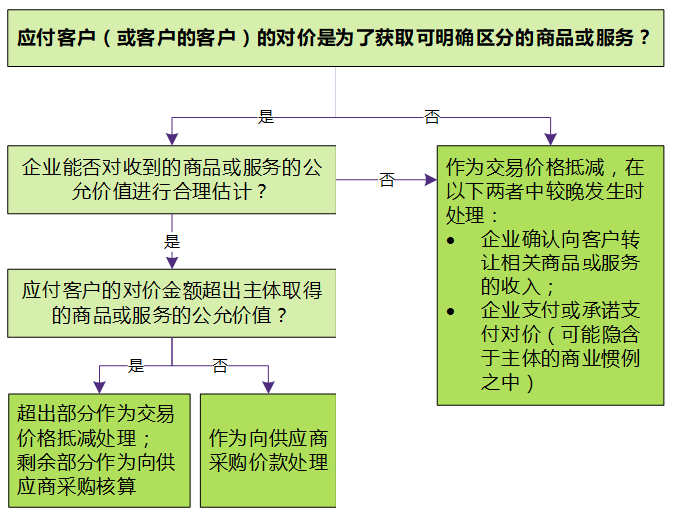
5.应付客户对价 |  |  |  | 是否适用 | 否
项目 | 说明 |  |  | 注意事项 |  | 审计证据及合同分析 |  | 索引
企业应付客户（或向客户购买本企业商品的第三方）对价的，应当将该应付对价冲减交易价格 | 这里的应付客户对价还包括可以抵减应付企业金额的相关项目金额，如优惠券、兑换券等 |  |  | 在对应付客户对价冲减交易价格进行会计处理时，企业应当在确认相关收入与支付(或承诺支付)客户对价二者孰晚的时点冲减当期收入
自客户取得其他可明确区分商品 | 应付客户对价是为了自客户取得其他可明确区分商品的，应当采用与企业其他采购相一致的方式确认所购买的商品 |  |  | 企业应付客户对价超过自客户取得的可明确区分商品公允价值的，超过金额应当作为应付客户对价冲减交易价格
结 论
注：自客户取得的可明确区分商品公允价值不能合理估计的，企业应当将应付客户对价全额冲减交易价格。

三、审计说明：

四、审计结论：

提示：
交易价格，是指企业因向客户转让商品而预期有权收取的对价金额。
企业应当根据合同条款，并结合其以往的习惯做法确定交易价格。在确定交易价格时，企业应当考虑可变对价、合同中存在的重大融资成分、非现金对价、应付客户对价等因素的影响。

